Sheet1
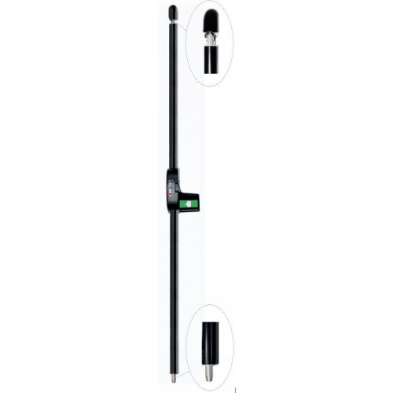
 | Uste spetsifikatsioon |  |  |  | Telliskivi 60/2, " i4 hoone" lukustustusprojekt. Projekti tellija Tallina Ehitustrust Oü, Marek Lillemets Tel. +372 526 0061, marek.lillemets@ehitustrust.ee |  |  |  |  |  |  |  |  | Seisuga 8.10.2025
Ukse Nr. | Korrus | Ukse tähis | Ruum | Materjal | V/P | Tuletõke | Evak arv | ATS avamine | El. Avamine | Lukuraam | Kaabel | Ülevik | Lukuvastus | Südamik / wc lukusti | Süd kate | Passiiv poole riivistus | Turvaplaat | Link | Käepide | Uksesulgur, must | Sulguri vars | Sulguri kinnitusplaat | Ukse lahtihoiu fiksaatorid + leevendi sulguris | Tarvik
100 | 1. | VMPU-4 | Peauks | 75mm Alumiinium | p |  | 140 |  | väljast | El495-35(FU ?) | Ea217 | Ea281x3 | 4614+4613 | Cy063 Mcr |  | Paanikapoom Pbe007 | Nr 3 | Paanikapoom Pbe001 | k4k-800/38(välimine) | Dc700 x 2 | G195 x 2 | Asa120 x 2 | A152+A153 x2 | pikemad vardad Pbe007-le
101 |  | VMPU-1.1 | Haruu | 75mm Alumiinium | p |  |  |  | väljast | El495-35 | Ea217 | Ea281x3 | 4614+4613 | Cy066 Mcr |  | Tootja servariiv | Nr 2 |  | k4k-800/38 | Dc700 | G195 | Asa120 | A152+A153
102 |  | VMPU-1.2 | Rendipind A-D | 75mm Alumiinium | p |  |  |  | väljast | El495-35 | Ea217 | Ea281x3 | 4614+4613 | Cy066 Mcr |  | Tootja servariiv | Nr 2 |  | k4k-800/38 | Dc700 | G195 | Asa120 | A152+A153
103 |  | VMPU-2 | Haruu | 75mm Alumiinium | p |  |  |  | väljast | El495-35 | Ea217 | Ea281x3 | 4614+4613 | Cy066 Mcr |  | Tootja servariiv | Nr 2 |  | k4k-800/38 | Dc700 | G195 | Asa120 | A152+A153
104 |  | VMPU-3.1 | Rendipind A-D | 75mm Alumiinium | p |  | 59 |  | väljast | El495-35 | Ea217 | Ea281x3 | 4614+4613 | Cy063 Mcr |  | Iseo 946+941014 vastus (En179) | Nr 1 | 4/0630 Exit (En179) | k4k-800/38(välimine) | Dc700 x 2 | G195 x 2 | Asa120 x 2 | A152+A153 x2 | lisaks pikemad vardad H946-le
105 |  | VMPU-3.2 | Rendipind A-D | 75mm Alumiinium | p |  | 59 |  | väljast | El495-35 | Ea217 | Ea281x3 | 4614+4613 | Cy063 Mcr |  | Iseo 946+941014 vastus (En179) | Nr 1 | 4/0630 Exit (En179) | k4k-800/38(välimine) | Dc700 x 2 | G195 x 2 | Asa120 x 2 | A152+A153 x2 | lisaks pikemad vardad H946-le
106 |  | VMPU-3.3 | Haruu | 75mm Alumiinium | p |  | 5 |  | väljast | El495-35 | Ea217 | Ea281x3 | 4614+4613 | Cy066 Mcr |  | Tootja servariiv | Nr 2 |  | k4k-800/38 | Dc700 | G195 | Asa120 | A152+A153
107 |  | VMPU-3.4 | Haruu | 75mm Alumiinium | p |  | 5 |  | väljast | El495-35 | Ea217 | Ea281x3 | 4614+4613 | Cy066 Mcr |  | Tootja servariiv | Nr 2 |  | k4k-800/38 | Dc700 | G195 | Asa120 | A152+A153
108 |  | VMPU-3.5 | Kaubanduspind 14 | 75mm Alumiinium | p |  |  |  | väljast | El495-35 | Ea217 | Ea281x3 | 4614+4613 | Cy066 Mcr |  | Tootja servariiv | Nr 2 |  | k4k-800/38 | Dc700 | G195 | Asa120 | A152+A153
109 |  | VMPU-5 | Brick | 75mm Alumiinium | v |  |  |  | väljast | El495-35 | Ea217 | Ea281x3 | 4614+4613 | Cy066 Mcr |  | Tootja servariiv | Nr 2 |  | k4k-800/38 | Dc700 | G195 | Asa120 | A152+A153
110 |  | SMU-1 | Koristaja ruum | Silemetall | v | Ei-30 |  |  | väljast | El580-50 | ea210 | ea281 | tootja | cy060 Mcr |  |  |  | 4/008 Mcr |  | Dc336 | asl199 | asa120
113 |  | ? | HVP trepikoda | Silemetall | p |  |  |  | väljast | El580-50 | ea210 | ea281 | tootja | cy060 Mcr |  |  |  | 4/008 Mcr |  | Dc336 | asl199 | asa120
114 |  | VMPU-KF1.01-1 | Rendipind A-D | 75mm Alumiinium | v |  |  |  | väljast | El495-35 | Ea217 | Ea281x3 | 4614+4613 | Cy066 Mcr |  | Tootja servariiv | Nr 2 |  | k4k-800/38 | Dc700 | G195 | Asa120 | A152+A153
115 |  | VMPU-KF1.01-2 | Rendipind A-D | 75mm Alumiinium | v |  | 59 |  | väljast | El495-35 | Ea217 | Ea281x3 | 4614+4613 | Cy063 Mcr |  | Iseo 946+941014 vastus (En179) | Nr 1 | 4/0630 Exit (En179) | k4k-800/38(välimine) | Dc700+DC336 | G195+ASL190 | Asa120 x 2 | A152+A153 | lisaks pikemad vardad H946-le
200 | 2. | SMU-1 | Panipaik 21 | Silemetall | v | Ei-30 |  |  | väljast | El580-50 | ea210 | ea281 | tootja | cy060 Mcr |  |  |  | 4/008 Mcr |  | Dc336 | asl199 | asa120
201 |  | SMU-2 | Vent kambri uks | Silemetall | p | Ei-30 |  |  | väljast | El580-50 | ea210 | ea281 | tootja | cy060 Mcr |  | Tootja servariiv |  | 4/008 Mcr |  | Dc336 | asl199 | asa120
202 |  | SMU-3 | Kilbiruum | Silemetall | p | Ei-30 |  |  | väljast | El580-50 | ea210 | ea281 | tootja | cy060 Mcr |  |  |  | 4/008 Mcr |  | Dc336 | asl199 | asa120
206 |  | VMU-5 | Panipaik 22 HVP TR uks | Silemetall | v | Ei-30 |  |  | väljast | El580-50 | ea210 | ea281 | tootja | cy060 Mcr |  |  |  | 4/008 Mcr |  | Dc336 | asl199 | asa120
207 |  | VMU-6 | Tehnoruumi HVP Tr uks | Silemetall | v | Ei-30 |  |  | väljast | El580-50 | ea210 | ea281 | tootja | cy060 Mcr |  |  |  | 4/008 Mcr |  | Dc336 | asl199 | asa120
208 |  | VMU-7 | Vent kabri õhukanal | Silemetall | v |  |  |  |  | Lc204 |  |  | tootja | Pimekilp |  |  |  | 4/008 Mcr
300 | 3. | SMPU-1 | Büroopind 3k | M profiil | p | Ei-30 | 59 |  | väljast | El480-35 | ea220 | ea281 | 4614+4613 | Cy063 Mcr |  | Tootja servariiv |  | 4/0650 Mcr |  | Dc700 | G195 | Asa120
301 |  | VMU-4 | HVP TR uks 3k | Silemetall | v | Ei-30 |  | Jah | 2p | El582-50 | ea210 | ea281 | tootja | cy013 Mcr | Evak kate RO59 |  |  | 4/008 Mcr |  | Dc500 | G195 | Asa120 |  | vooluga hoitakse lukus
400 | 4. | SMPU-1 | Büroopind 4k | M profiil | p | Ei-30 | 51 |  | väljast | El480-35 | abea220 | abea281 | 4614+4613 | Cy063 Mcr |  | Tootja servariiv |  | 4/0650 Mcr |  | Dc700 | G195 | Asa120
401 |  | VMU-4 | HVP TR uks 4k | Silemetall | v | Ei-30 |  | Jah | 2p | El582-50 | ea210 | ea281 | tootja | cy013 Mcr | Evak kate RO59 |  |  | 4/008 Mcr |  | Dc500 | G195 | Asa120 |  | vooluga hoitakse lukus
500 | 5. | SMPU-1 | Büroopind 5k | teras? | p | Ei-30 | 44 |  | väljast | El480-35 | abea220 | abea281 | 4614+4613 | Cy063 Mcr |  | Tootja servariiv |  | 4/0650 Mcr |  | Dc700 | G195 | Asa120
501 |  | VMU-4 | HVP TR uks 5k | Silemetall | v | Ei-30 |  | Jah | 2p | El582-50 | ea210 | ea281 | tootja | cy013 Mcr | Evak kate RO59 |  |  | 4/008 Mcr |  | Dc500 | G195 | Asa120 |  | vooluga hoitakse lukus
508 |  |  | Vasak kontor | M profiil |  |  |  |  | väljast | El480-35 | abea220 | abea281 | 4614+4613 | Cy063 Mcr |  | Tootja servariiv |  | 4/0650 Mcr |  | Dc700 | G195 | Asa120
509 |  |  | Parem kontor | M profiil |  |  |  |  | väljast | El480-35 | abea220 | abea281 | 4614+4613 | Cy063 Mcr |  | Tootja servariiv |  | 4/0650 Mcr |  | Dc700 | G195 | Asa120
600 | 6. | SMPU-1 | Büroopind 6k | M profiil | p | Ei-30 | 37 |  | väljast | El480-35 | abea220 | abea281 | 4614+4613 | Cy063 Mcr |  | Tootja servariiv |  | 4/0650 Mcr |  | Dc700 | G195 | Asa120
601 |  | VMU-4 | HVP TR uks 6k | Silemetall | v | Ei-30 |  | Jah | 2p | El582-50 | ea210 | ea281 | tootja | cy013 Mcr | Evak kate RO59 |  |  | 4/008 Mcr |  | Dc500 | G195 | Asa120 |  | vooluga hoitakse lukus

 |  | Alumiinum uksed: Warmeco OÜ |  |  |  |  |  |  |  |  |  |  |  |  |  |  |  |  |  |  |  |  | A152-Võimaldab ust 90* peal fikseerida lahtises olekus.
 |  | Silemetall uksed:Tammer |  |  |  |  |  |  | El495-35= Sees väändenupp, väljas käepide ja südamik, täidab En179 evak nõuded kuni 30 inimest, kui oleks sees link, siis kuni 149 inimest |  |  |  |  |  |  |  |  |  |  |  |  |  | A153-lõpuleevendi
 |  | Metall Profiiluksed: Tammer |  |  |  |  |  |  | El580= Sees evak link, väljas link ja südamik, võtmega saab päevareziimiks välimise lingi aktiivseks teha, täidab 150 inimese evak ja tuletõkke nõuded
 |  |  |  |  |  |  |  |  | El582= Sees link evak väändenupp/väljas link ja südamik. Tuletõke, Kuni 30 inimest saab evakueerida ilma ATS-ita, kui ats voolu ära võtb, siis kuni 150 inimest.

 |  |  |  |  |  |  |  |  | Lingid, südamikud , käepidemed, - harjatud/Rt, Hall või hõbedast värvi
 |  |  |  |  |  |  |  |  | Sulgurid, paanikariivid, peaukse paanikapoomid- musta värvi

 |  |  |  |  |  |  |  |  | H946 max kõrgus 2265mm, koos lisavarrastega 3400mm
 |  |  |  |  |  |  |  |  | Pbe007-maks kõrgus 2336
 |  |  | Abloy 4/030 - sees link, väljas pimekilp
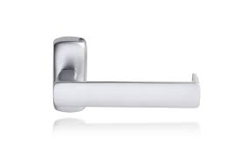

 |  |  | Dc500 ja dc700 sulgur
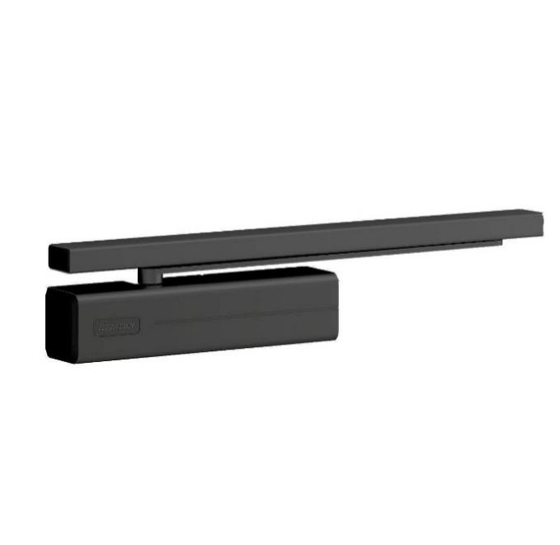

 |  |  | Iseo 947

